Садржај
2022 | ЕНЕРГЕТСКИ БИЛАНСИ, БИЛТЕН (табеле)
 | ENERGY BALANCES, BULLETIN (tables)
 | 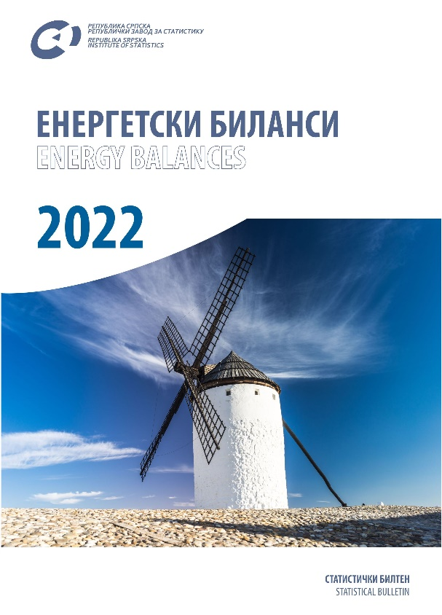

 | ТАБЕЛЕ | TABLES
 | ЗНАКОВИ И СКРАЋЕНИЦЕ | SYMBOLS AND ABBREVIATIONS
 | ПОДРУЧЈА ДЈЕЛАТНОСТИ | SECTIONS OF ECONOMIC ACTIVITY

ТАБЕЛЕ |  | TABLES

1.1. Биланс електричне енергије, топлотне енергије, природног гаса, угља, нафте и деривата нафте |  | 1.1. Balance of electricity, heat, natural gas, coal, oil and petroleum products
1.2. Биланс електричне енергије |  | 1.2. Balance of electricity
1.3. Биланс топлотне енергије |  | 1.3. Balance of heat
1.4. Биланс природног гаса |  | 1.4. Balance of natural gas
1.5. Биланс угља |  | 1.5. Balanc of coal
1.6. Биланс нафте и деривата нафте (t) |  | 1.6. Balance of oil and petroleum products (t)
1.6a. Биланс нафте и деривата нафте (TJ) |  | 1.6a. Balance of oil and petroleum products (TJ)
1.7. Биланс биогаса |  | 1.7. Balance of biogas
2.1. Биланс електричне енергије |  | 2.1. Balance of electricity
2.2. Биланс топлотне енергије |  | 2.2. Balance of heat
2.3. Биланс природног гаса |  | 2.3. Balance of natural gas
2.4. Биланс угља |  | 2.4. Balance of coal
2.5. Биланс нафте и деривата нафте |  | 2.5. Balance of oil and petroleum products
2.6. Биланс биогаса |  | 2.6. Balance of biogas
3.1. Утрошак енергената за производњу електричне и топлотне енергије |  | 3.1. Consumption of energy commodities for the production of electricity and heat

 | ЗНАКОВИ И СКРАЋЕНИЦЕ | SYMBOLS AND ABBREVIATIONS | Основни фактори конверзије за енергију/General conversion factors for energy2)

- | нема појаве | no occurrence |  | TJ | Gcal | Mtoe | Gwh
... | не располаже се податком | data not available
0 | податак је мањи од 0,5 од дате јединице мјере | data lower than 0.5 of the given unit of measure | TJ | 1 | 238.8 | 2,388 x 10-5 | 0.2778
* | исправљен податак | corrected data | Gcal | 4,1868 x 10-3 | 1 | 2022-07-10 | 1,163 x 10-3
1) | ознака за напомену у табели | symbol for footnote in a table | Mtoe | 4,1868 x 104 | 107 | 1 | 11,630
TJ | тераџул | Тerajoule | GWh | 3.6 | 860 | 8,6 x 10-5 | 1
Gcal | гигакалорија | Gigacalorie
Mtoe | милион тона еквиваленатa нафте | Million tonnes of oil equivalent | 2) IEA: Кey World Energy Statistics, 2021.
GWh | гигават час | Gigawatt-hour
t | тона | tonne
Stm3 | стандардни метар кубни природног гаса | Standard cubic metre of natural gas

 | ПОДРУЧЈА ДЈЕЛАТНОСТИ1) | SECTIONS OF ECONOMIC ACTIVITY1)

A | Пољопривреда, шумарство и риболов | Agriculture, forestry and fishing
B | Вађење руда и камена | Mining and quarrying
C | Прерађивачка индустрија | Manufacturing
D | Производња и снабдијевање електричном енергијом, гасом, паром и климатизација | Electricity, gas, steam and air-conditioning supply
E | Снабдијевање водом, канализација, управљање отпадом и дјелатности санације (ремедијације) животне средине | Water supply, sewerage, waste management and remediation
F | Грађевинарство | Construction
G | Трговина на велико и на мало; поправка моторних возила и мотоцикала | Wholesale and retail trade; repair of motor vehicles and motorcycles
H | Саобраћај и складиштење | Transportation and storage
I | Дјелатност пружања смјештаја, припреме и послуживања хране; хотелијерство и угоститељство | Accommodation and food service activities
J | Информације и комуникације | Information and communication
K | Финансијске дјелатности и дјелатности осигурања | Financial and insurance activities
L | Пословање некретнинама | Real estate activities
M | Стручне, научне и техничке дјелатности | Professional, scientific and technical activities
N | Административне и помоћне услужне дјелатности | Administrative and support service activities
O | Јавна управа и одбрана; обавезно социјално осигурање | Public administration and defence; compulsory social security
P | Образовање | Education
Q | Дјелатности здравствене заштите и социјалног рада | Human health and social work activities
R | Умјетност, забава и рекреација | Arts, entertainment and recreation
S | Остале услужне дјелатности | Other services
T | Дјелатности домаћинстава као послодаваца; дјелатности домаћинстава која производе различиту робу и обављају различите услуге за сопствену потребу | Activities of households as employers; undifferentiated goods- and services- producing activities of households for own use
U | Дјелатности екстериторијалних организација и органа | Activities of extra-territorial organisations and bodies

 | 1) Према Уредби о класификацији дјелатности Републике Српске („Службени гласник Републике Српске“, број 8/14) | 1) Pursuant to the Decision on the Classification of Economic Activities of Republika Srpska (“Official Gazette of Republika Srpska”, No. 9/13 and 33/13).

